상품제안서
자이글 스페셜 ZG-KR2051A | 상품코드: F18690

 |  |  |  |  |  |  | 02-412-0044 | www.easy1.co.kr
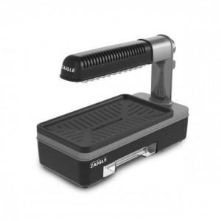

【상세/제작정보】 | <p>기본 구이팬 포함</p><p>멀티볶음팬 / 멀티구이팬 별도 + 각 17,000원 추가!</p>

【인쇄/포장옵션】 | / 시판박스

【공급단가】 | 수량 | 5~ | 10~ | 50~ | 100~ | 500~
*VAT별도 | 단가 | 122,720원 | 118,180원 | 113,630원 | 109,090원 | 106,360원

【상품 URL】 | https://dev.easy1.co.kr:443/src/goods_detail.php?gdno=18690

